Inventory Report
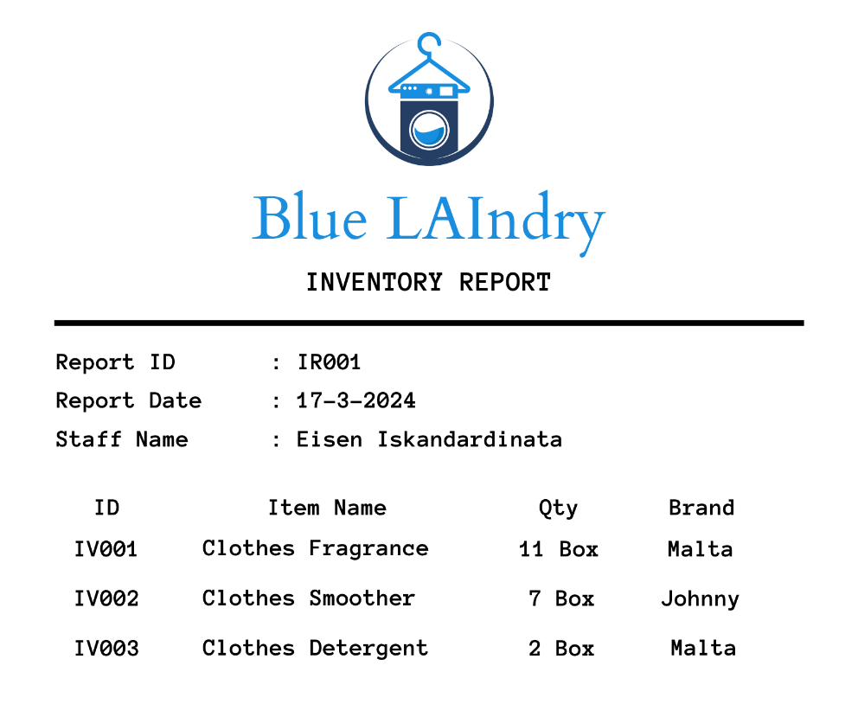
 | UNF

 | MsInventoryReport
 | ReportID | ReportDate | StaffName | InventoryItemID | ItemName | Quantity | Brand
 | IR001 | 2024-03-17 | Eisen Iskandardinata | IV001, IV002, IV003 | Clothes Fragrance, Clothes Smoother, Clothes Detergent | 11, 7, 2 | Malta, Johnny, Malta

 | 1NF |  | Asumsi: ID dalam case ini sudah merupakan InventoryItemID

 | ReportHeader |  |  |  | Berdasarkan permintaan soal pada bagian 1NF akan dibuat StaffD sebagai Primary Key, asumsi saya adalah PK ditetapkan nanti saat 3NF, namun atribut dibuat saat 1NF
 | ReportID | ReportDate | StaffID | StaffName
 | IR001 | 2024-03-17 | SI001 | Eisen Iskandardinata

 | ReportDetail
 | ReportID | InventoryItemID | ItemName | Quantity | Brand
 | IR001 | IV001 | Clothes Fragrance | 11 | Malta
 | IR001 | IV002 | Clothes Smoother | 7 | Johnny
 | IR001 | IV003 | Clothes Detergent | 2 | Malta
 | Kedua Key Composite
Catatan Warna
Primary Key | 2NF
Foreign Key
Primary Key dan Foreign Key
Composite Key (Menggunakan Notes) | ReportHeader
 | ReportID | ReportDate | StaffID | StaffName
 | IR001 | 2024-03-17 | SI001 | Eisen Iskandardinata

 | MsInventoryItem |  |  |  | ReportDetail
 | InventoryItemID | ItemName | Brand |  | ReportID | InventoryItemID | Quantity
 | IV001 | Clothes Fragrance | Malta |  | IR001 | IV001 | 11
 | IV002 | Clothes Smoother | Johnny |  | IR001 | IV002 | 7
 | IV003 | Clothes Detergent | Malta |  | IR001 | IV003 | 2
 |  |  |  |  | Kedua Key merupakan Composite Key

 | 3NF

 | ReportHeader |  |  |  |  | MsStaff
 | ReportID | StaffID | ReportDate |  |  | StaffID | StaffName
 | IR001 | SI001 | 2024-03-17 |  |  | SI001 | Eisen Iskandardinata
 | Kedua Key merupakan Composite Key

 | MsInventoryItem |  |  |  | ReportDetail
 | InventoryItemID | ItemName | Brand |  | ReportID | InventoryItemID | Quantity
 | IV001 | Clothes Fragrance | Malta |  | IR001 | IV001 | 11
 | IV002 | Clothes Smoother | Johnny |  | IR001 | IV002 | 7
 | IV003 | Clothes Detergent | Malta |  | IR001 | IV003 | 2
 |  |  |  |  | Kedua Key merupakan Composite Key

Sales Reciept
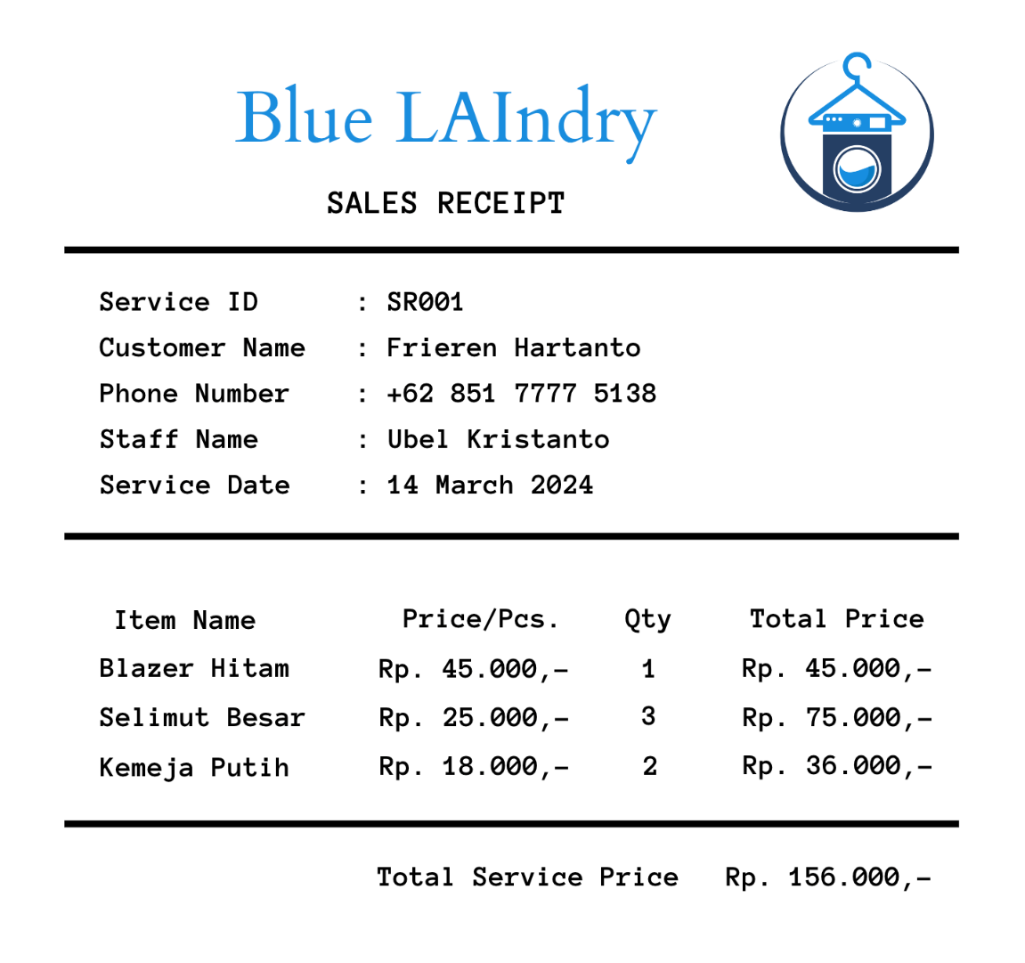
 | UNF

 | MsSalesReceipt
 | ServiceID | CustomerName | PhoneNumber | StaffName | ServiceDate | ItemName | Prices | Quantity | TotalPrices | TotalServicePrice
 | SR001 | Frieren Hartanto | +62 851 7777 5138 | Ubel Kristanto | 2024-03-14 | Blazer Hitam, Selmit Besar, Kemeja Putih | 45.000, 25.000, 18.000 | 1, 3, 2 | 45.000, 75.000, 36.000 | 156,000

 | 1NF

 | ReceiptHeader
 | ServiceID | CustomerName | PhoneNumber | StaffName | ServiceDate | CustomerID | StaffID
 | SR001 | Frieren Hartanto | +62 851 7777 5138 | Ubel Kristanto | 2024-03-14 | CU001 | SI001

 | ReceiptDetail
 | ServiceID | ItemID | ItemName | Prices | Quantity | Berdasarkan permintaan soal pada bagian 1NF akan dibuat StaffD, CustomerID, dan ItemID sebagai Primary Key, asumsi saya adalah PK ditetapkan nanti saat 3NF, namun atribut dibuat saat 1NF, kecuali untuk ItemID dapat dijadikan PK saat ini
 | SR001 | IT001 | Blazer Hitam | 45,000 | 1
 | SR001 | IT002 | Selmit Besar | 25,000 | 3
 | SR001 | IT003 | Kemeja Putih | 18,000 | 2
 | Kedua Key merupakan Composite Key

 | 2NF

 | ReceiptHeader
 | ServiceID | CustomerName | PhoneNumber | StaffName | ServiceDate | CustomerID | StaffID
 | SR001 | Frieren Hartanto | +62 851 7777 5138 | Ubel Kristanto | 2024-03-14 | CU001 | SI001

Catatan Warna
Primary Key | ReceiptDetail |  |  |  | MsItem
Foreign Key | ServiceID | ItemID | Quantity |  | ItemID | ItemName | Prices
Primary Key dan Foreign Key | SR001 | IT001 | 1 |  | IT001 | Blazer Hitam | 45,000
Composite Key (Menggunakan Notes) | SR001 | IT002 | 3 |  | IT002 | Selmit Besar | 25,000
 | SR001 | IT003 | 2 |  | IT003 | Kemeja Putih | 18,000
 | Kedua Key merupakan Composite Key

 | 3NF

 | ReceiptHeader
 | ServiceID | PhoneNumber | ServiceDate | CustomerID | StaffID
 | SR001 | +62 851 7777 5138 | 2024-03-14 | CU001 | SI001
 |  |  |  | Kedua Key merupakan Composite Key

 | ReceiptDetail |  |  |  | MsItem
 | ServiceID | ItemID | Quantity |  | ItemID | ItemName | Prices
 | SR001 | IT001 | 1 |  | IT001 | Blazer Hitam | 45,000
 | SR001 | IT002 | 3 |  | IT002 | Selmit Besar | 25,000
 | SR001 | IT003 | 2 |  | IT003 | Kemeja Putih | 18,000
 | Kedua Key merupakan Composite Key

 |  | MsStaff |  |  | MsCustomer
 |  | StaffID | StaffName |  | CustomerID | CustomerName
 |  | SI001 | Ubel Kristanto |  | CU001 | Frieren Hartanto

